solver
solver nélkül | 1 | 2 | 3 | min |  | <--elsőként kiválaszott versenyző | a,b,c = nevek
a | 111 | 222 | 333 | 111 |  |  | 1,2,3=versenyszámok
b | 11 | 22 | 33 | 11 |  | <--maradék | cellák=adott verseny adott versenyszámban elért eddigi legjobb ideje
c | 1111 | 2222 | 3333 | 1111
min | 11 | 22 | 33 |  |  |  | feladat: a papírforma szerinti minimális össz-csapatteljesítményhez szükséges csapatösszetétel összeállítása
 |  |  |  |  |  |  | solverrel és munkatáblázatos programozás-jelleggel
 | 1 | 2 | 3 | min |  | <--már figyelembe nem veendő versenyző
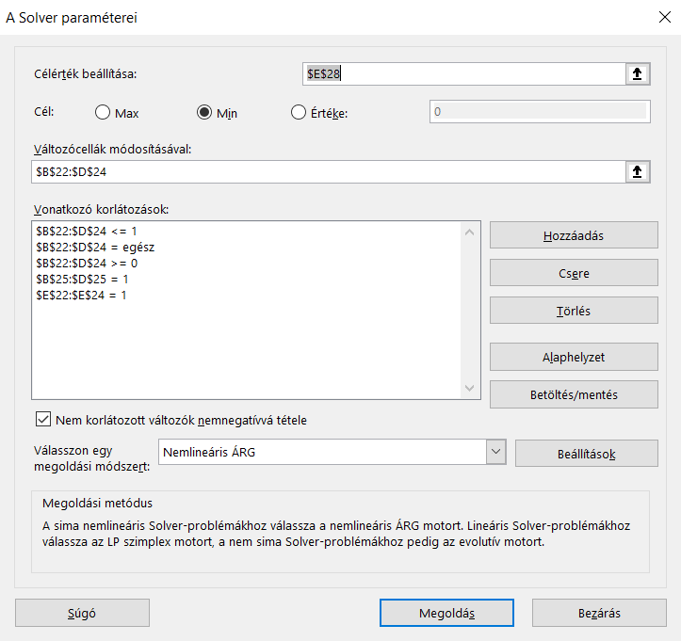
a | 100 | 200 | 300 | 100 |  | <--maximális veszteségek minimuma
b |  |  |  | 0
c | 1100 | 2200 | 3300 | 1100
min | 100 | 200 | 300

 | 1 | 2 | 3 | min
a |  |  |  | 0
b |  |  |  | 0
c | 1000 | 2000 | 3000 | 1000 |  | <--maximális veszteségek minimuma

opt | 1111 | 222 | 33 | 1366

solver | 1 | 2 | 3 | szum
a | 0 | 1 | 0 | 1
b | 0 | 0 | 1 | 1
c | 1 | 0 | 0 | 1
szum | 1 | 1 | 1 | … | <--korlátozó feltételt ide NE! | helyes korlátozó feltételek--->

 | 1 | 2 | 3 | szum
csapat | 1111 | 222 | 33 | 1366 | <--célérték | <--legyen mininális

